Planilha1
 |  | Mapa de peças e moldes com numeração da cavidade |  |  |  | Rev. 03 - 01/12/2024

Peça | Nº molde | Ilustração |  | Peça | Nº molde | Ilustração
Bico para frasco de cola 45g/90g | 11A 188 |  | ok | Corpo Destaq | 164 | 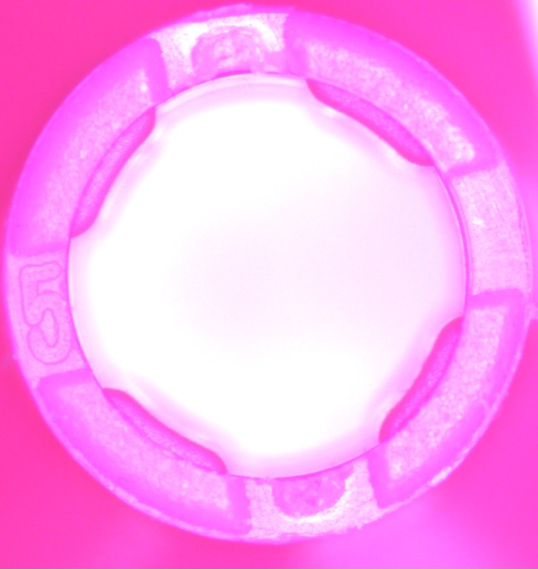
Bico para reabastecedor | 157 | 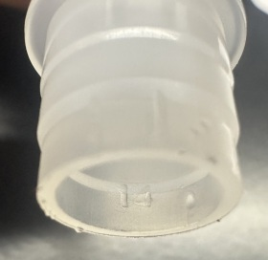 |  | Corpo Esf. 07/Economic e Top | 165 190 192 197
Botão 07 Vip | 185 |  |  | Corpo Lap. Técnico | 159 | 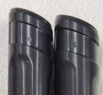
Clip 07 Vip | 184 | 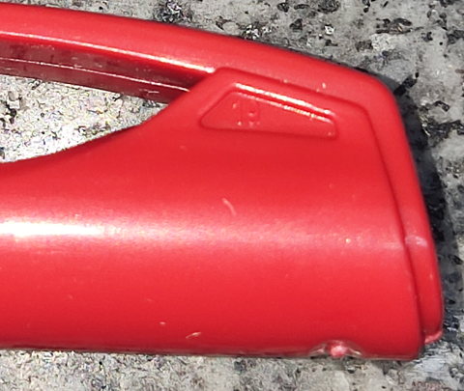 |  | Corpo Marc. Q.B. | 116 | 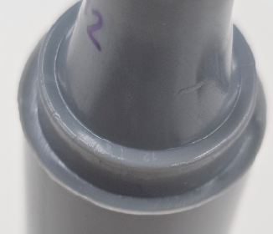
Conexão esf. | 98 167A 168 |  |  | Corpo Neo Pen Gigante | 194 195 199 | numeração interna
Conexão Microline | 150 |  |  | Corpo Pincel | 191
Corpo 07 Vip | 183 |  |  | Dianteira Lap. Técnico | 160
Corpo Color | 148 | 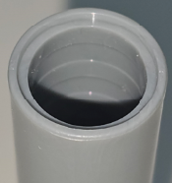 | ok | Tampa 07 | 117 181 | número interno no fundo da tampa
Tampa Microline | 193 | ponto somado: núm. cav./ traço: núm. zona |  | Tampinha Destaq | 163 | 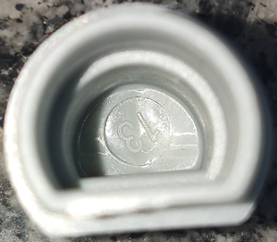
Tampa Neo Pen | 122 | número interno na lateral da tampa |  | Tampinha esf. | 97 140 | 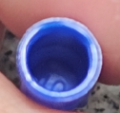
Número no fundo do furo da peça
Tampa para cola 45g e 90g | 145A |  |  | Tampinha Microline | 151
Tampa para Cola e Rebastecedor 500 e 1000 | 129 |  |  | Tampinha Neo Pen | 101 146
Tampa Pincel | 145B | 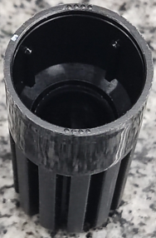 pontos somados = número da cav. |  | Tampinha QB | 145C
Tampa QB | 189 | 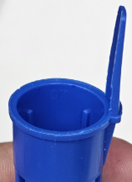 |  | Conexão esf. | 200 | 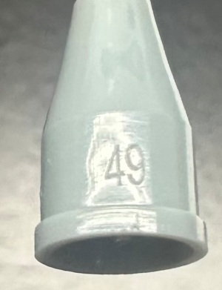
Tampa reab. Pincel | 145E | 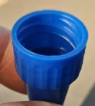
Tampa reab. QB | 145D
Tampa Top | 107 139

